Післядрукарська обробка
Післядрукарська обробка

Персоналізація

Люверси

Заокруглення кутів

Проклеювання в блок


Свердління

Згинання

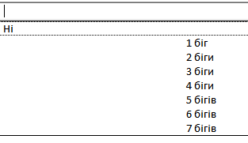
Біговка

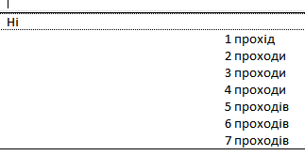

Перфорація

Плотерна різка

Фігурна порізка

Ламінація в конверт

